Introduktion
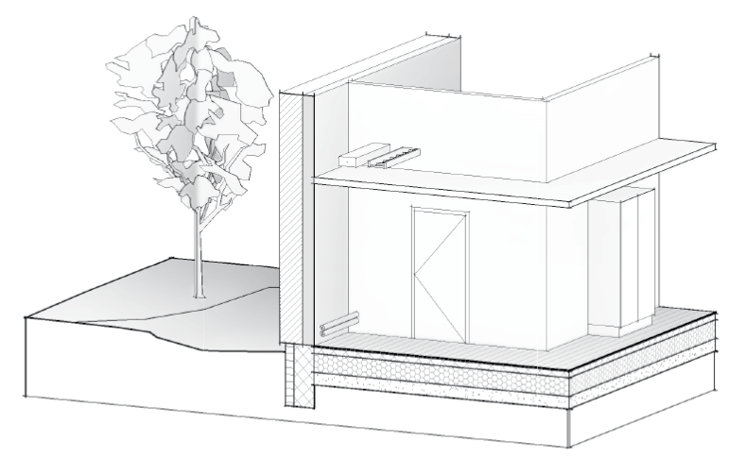
BIM7AA Projekt og Egenskaber (BPE) skema
Anvendelse
BIM7AA BPE-skemaet anvendes, når det fastlægges, hvilke egenskaber der skal tilknyttes de enkelte bygningsdele i bygningsmodeller i en given fase.
BIM7AA BPE-skemaets primære anvendelsesområde er, efter kontraktindgåelse, at fastlægge mængden af egenskaber for de enkelte bygningsdele.
BIM7AA BPE-skemaet kan ligeledes anvendes ved rådgivers tilbudsgivning og i denne sammenhæng præciserer et firmas/projektteams standardydelse.
BIM7AA BPE-skemaet erstatter ikke behovet for udarbejdelse af andet projektmateriale for gennemførelse af IKT på det givne projekt – f.eks. en BIM-manual.
Iht. IKT Bekendtgørelserne nr. 118 og 119 i §4 skal bygherren stille krav til strukturering af bygge-objekter gennem hele byggesagen. Det udfyldte BIM7AA BPE-skemae skal som minimum efterleve dette krav.
Bemærk, at BIM7AA BPE-skemaet alene fokuserer på projekteringsfaserne og udførelsesfasen samt aflevering af bygningsmodellen, der er anvendt i de førnævnte faser. Yderligere egenskaber til anvendelse ved Drift & Vedligehold indgår derfor ikke i dette skema.
Skemaet
I BIM7AA BPE-skemaet defineres først påkrævede egenskaber, der gælder arealer, bygningsdele, anlæg, inventar, udstyr, samt beplantninger og belægninger i projektet. Ved behov for yderligere tilføjelse af egenskaber tilføjes disse under den specifikke bygningsdel/areal - se her egenskabslisten for mulige tilføjelse af egenskaber.
BIM7AA BPE-skemaet bygger på anvendelse af BIM7AA Typekodning.
Egenskabslisten
Egenskabslisten angiver de egenskaber, der kan tilføjes bygningsdele/arealer gennem projektet.
BIM7AA BPE-skemaet favner muligheden for forskellige arbejdsmetodikker for anvendelse af BIM7AA Typekodning, hvilket fremgår af Egenskabslistens kolonne ”Revitparameter”. Her defineres den Revitparameter, hvor den respektive egenskab skal indtastes. Projektteamet definerer dermed de Revitparametre, der anses for nødvendige og værdiskabende for det digitale arbejde.
OBS: Tilføjelse af egenskaber kan have en økonomisk konsekvens.
Export til IFC
Ved export til IFC af bygningsmodellerne, orienteres egenskaber mod BuildingSmart’s standard egenskabsnavn og standard egenskabssæt.
Egenskabs-tilvalgslisten, med foreslået oversættelse mellem dansk term og IFC, samt relevante egenskabssæt kan ses i skemaet "Egenskabsliste". Denne liste kan med fordel udbygges og bruges aktivt i projekt og firma, for at hjælpe med at afklare den tekniske del af IKT arbejdet.
Bemærk
Herværende BIM7AA BPE-skema leveres som skabelon, hvorfor ansvar for brug af BIM7AA BPE-skemaet
ikke kan pålægges BIM7AA.
Den viste udfyldning af skemaet er BIM7AA’s bud på omfanget af egenskaber på et generelt projekt.
BIM7AA BPE-skemaet skal altid være genstand for projekt- eller firmaspecifikke tilpasninger og afvigelser.
BIM7AA har ikke forholdt sig til ingeniørnødvendige egenskaber. Disse skal projekttilføjes.
Eksempler:
Herunder er illustreret, hvordan egenskaber, relateres til den enkelte bygningsdel på komponentniveau.
Derigennem kan ses, hvordan BIM7AA Typekoden og tilhørende tekst er brugt til strukturering af information i projektet. Hvilke parametre, der skal udfyldes, aftales ved hjælp af BPE-skeamet.
Bygningsdelskode/Typenavn 224019 Skeletvæg Gips, 145, 95L-GG/GG-M95
Typekode 224
Typenummer 019
Type ID 224019
Typekategori Indvendige skeletvægge
Typetekst Skeletvæg Gips, 145, 95L-GG/GG-M95
Typenavn Sammensat Typenavn er Type ID + Typetekst.
Typekode Den operationelle kode for gruppering af bygningsdelstyper. Altid de tre første cifre.
Typenummer Det unikke bygningsdelstypenummer under den pågældende typekodningsgruppe. Antal cifre afhænger af fagdisciplin.
Type ID Sammensat Type ID er Typekode + Typenummer.
Typekategori Navn for den operationelle gruppering af bygningsdelstyper.
Typetekst Den orienterende og beskrivende tekst omhandlende den pågældende unikke bygningsdel.
NOTE: Det skal bemærkes, at alle ovenstående egenskaber ikke nødvendigvis skal udfyldes. Dette defineres i BIM7AA BPE-skemaet

BIM7AA BPE-skema
BIM7AA BPE-skema
SAG: |  | DATO: | REV.DATO: | UDFØRT AF: |  |  | Typekodning: BIM7AA v.2.1 | Dokument version 2.1 - 02.02.2015

Orientering:
Dette skema bruges, når det aftales, hvilke egenskaber der skal være tilstede ved afleveringer af digitale bygningsmodeller i projektering, udførelse og aflevering.
I skemaet fastlægges ikke, hvilken part der har ansvar for udfyldelsen. Her henvises til projektets BIM7AA BDA.
Skemaet fastlægger ikke indlejrede modeldata, som eksempelvis mængder.
Noter:
Se arket "Egenskabsliste" for forslag til relevante tillæg, der kan aftales.

AFTALEINDGÅELSE - EGENSKABSANGIVELSER FOR BYGNINGSDELE IHT. BIM7AA BDA |  |  | IKT-AFTALE - FORDELING AF EGENSKABER I MODEL

Kode | Navn |  | Disp. forslag | Projektforslag | Forprojekt | Hovedprojekt | Udførelse | Aflevering
 | Påkrævede egenskaber
 | Nettoarealer (rum) Egenskaber der følger nettoarealer. |  | Navn | Navn Nummer | Navn Nummer | Navn Nummer | Navn Nummer | Navn Nummer
 | Bruttoarealer Egenskaber der følger bruttoarealer. |  | Navn | Navn | Navn | Navn | Navn | Navn
 | Bygningsdele Egenskaber, der følger alle bygningsdele, anlæg, inventar, udstyr, samt beplantninger og belægninger i projektet. |  | Typenavn | Typenavn | Typenavn | Typenavn | Typenavn | Typenavn
 |  |  |  | Typekode Typenummer eller Type ID | Typekode Typenummer eller Type ID | Typekode Typenummer eller Type ID | Typekode Typenummer eller Type ID | Typekode Typenummer eller Type ID

 | Projektspecifikke egenskaber for bygningsdele
0 | Generiske bygningsdele
00 | Generiske objekter
01 | Generiske bygningsdele
02 | Eksisterende bygningsdele
1 | Bygningsbasis
10 | Bygningsbasis, terræn
12 | Fundamenter
13 | Terrændæk, bygning
2 | Primære bygningsdele
20 | Primære bygningsdele, terræn
21 | Ydervægge, primære bygningsdele
22 | Indervægge, primære bygningsdele
23 | Dæk, primære bygningsdele
24 | Trapper og ramper, primære bygningsdele
25 | Bærende bjælker og søjler
26 | Altaner og altangange, primære bygningsdele
27 | Tage, primære bygningsdele
3 | Kompletterende bygningsdele
30 | Kompletterende bygningsdele, terræn
31 | Ydervægge, komplettering
311 | Udvendige døre |  |  |  | Brandklasse Lydklasse | Brandklasse Lydklasse Nummer | Brandklasse Lydklasse Nummer | Brandklasse Lydklasse Nummer
313 | Udvendige døre, vinduesfacadesystemer |  |  |  | Brandklasse Lydklasse | Brandklasse Lydklasse Nummer | Brandklasse Lydklasse Nummer | Brandklasse Lydklasse Nummer
316 | Udvendige porte og karusseldøre |  |  |  | Brandklasse Lydklasse | Brandklasse Lydklasse Nummer | Brandklasse Lydklasse Nummer | Brandklasse Lydklasse Nummer
32 | Indervægge, komplettering
321 | Indvendige døre |  |  |  | Brandklasse Lydklasse | Brandklasse Lydklasse Nummer | Brandklasse Lydklasse Nummer | Brandklasse Lydklasse Nummer
323 | Indvendige døre, glassystemvægge |  |  |  | Brandklasse Lydklasse | Brandklasse Lydklasse Nummer | Brandklasse Lydklasse Nummer | Brandklasse Lydklasse Nummer
326 | Indvendige porte og karruseldøre |  |  |  | Brandklasse Lydklasse | Brandklasse Lydklasse Nummer | Brandklasse Lydklasse Nummer | Brandklasse Lydklasse Nummer
33 | Dæk, komplettering
34 | Trapper og ramper, komplettering
35 | Lofter, komplettering
36 | Altaner, komplettering
37 | Tage, komplettering
38 | Kompletterende bygningsdele bygning, øvrige
4 | Overfladebygningsdele
41 | Udvendige vægoverflader
42 | Indvendige vægoverflader
43 | Dæk- og gulvoverflader
44 | Trapper og ramper, overflader
45 | Lofter, overflader
46 | Altaner, overflader
47 | Tage, overflader
5 | VVS- og ventilationsanlæg
50 | VVS-anlæg, terræn
51 | Logistik
52 | Afløb og sanitet
53 | Vand (koldt/varmt vand, behandlet vand)
54 | Luftarter (gas, trykluft, vakuum, damp)
55 | Køling
56 | Varmesystem
57 | Ventilationsanlæg
58 | Sprinkleranlæg
59 | Tværgående komponenter, VVS
6 | El- og mekaniske anlæg
60 | Terræn
61 | Føringsveje
62 | Højspænding
63 | Lavspænding
64 | Kommunikation og information
65 | Sikring
66 | Bygningsautomation
67 | Beskyttelse
68 | Person- og materialetransport
7 | Inventar og teknisk udstyr
70 | Inventar, terræn
71 | Inventar, fastmonteret
72 | Inventar, løst
73 | Inventar, tekniske-, IT- og av-inventarenheder
8 | Beplantning og belægning
80 | Belægninger og befæstelser
81 | Beplantning
9 | Projektudstyr
91 | Projektudstyr ARK
92 | Projektudstyr KON
93 | Projektudstyr VENT
94 | Projektudstyr VVS
95 | Projektudstyr EL
96 | Projektudstyr LAND

